المؤشرات الكلية

سوق العراق للاوراق المالية
جلسة الثلاثاء 2026/9/1 |  |  |  | تقرير أسعار الأسهم المتداولة لسوق العراق للأوراق المالية
الجلسة (152)
الاسهم المتداولة المدرجة و OTC |  |  | 280,405,351 |  |  | قيمة الأسهم المتداولة المدرجة و OTC |  | 585,663,661 |  |  | صفقات الشركات المدرجة وOTC | 778

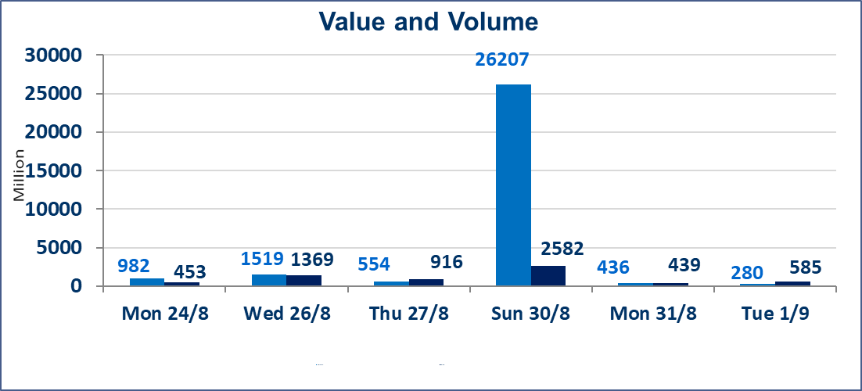
المؤشر60 ISX اليوم | 1005.56 |  | نقطة |  |  | المؤشر15 ISX اليوم | 1251.46 | نقطة
المؤشر 60 ISX السابق | 1006.70 |  | نقطة |  |  | المؤشر 15 ISX السابق | 1243.40 | نقطة
نسبة التغير | -0.11 |  | % |  |  | نسبة التغير | 0.65 | %
عدد النقاط | -1.14 |  | نقطة |  |  | عدد النقاط | 8.06 | نقطة

الشركات المدرجة | 103 | OTC | 22 | 125 |  | الشركات غير المتداولة المدرجة | 42 | OTC | 22 | 64
الشركات المتداولة | 40 | OTC | 0 | 40 |  | الشركات المرتفعة |  |  | 10
شركات الهيئة العامة |  |  |  | 2 |  | الشركات المنخفضة |  |  | 15
الموقوفة بقرار من هيأة الأوراق المالية |  |  |  | 19
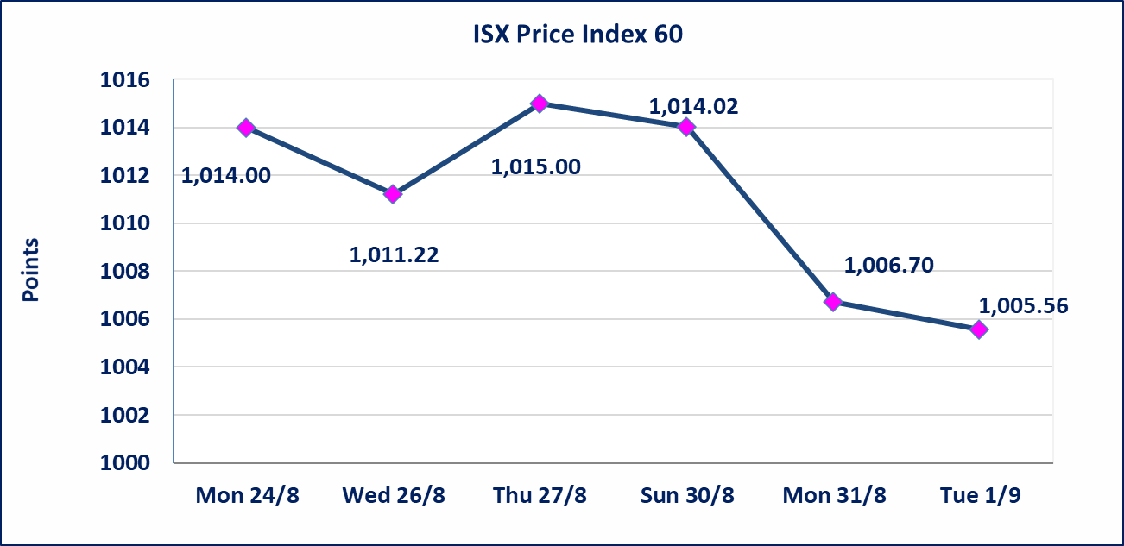
 |  |  |  |  |  | 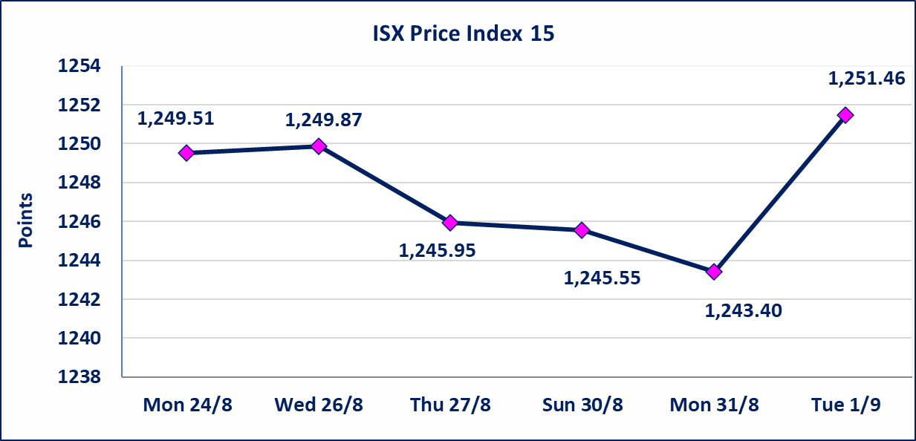
* | استنادا الى كتاب هيأة الاوراق المالية المرقم 1505/10 في 2026/8/13 سيتم ايقاف التداول على اسهم الشركات اعتبارا من جلسة الاثنين 2026/8/17 لعدم الالتزام بمتطلبات الافصاح المالي وتقديم الحسابات الختامية لعام 2025 (مصرف سومر التجاري ،مصرف الموصل ، مصرف الاتحاد العراقي ، مصرف المتحد ، مصرف العالم ،مصرف امين العراق ،فنادق عشتار ، الوطنية للاستثمارات السياحية ، الحديثة للانتاج الحيواني ، بابل للانتاج الحيواني) واستمرار التداول على الشركات ( العراقية لصناعة الكارتون ، الصناعات الالكترونية ، الصناعات الخفيفة ، صناعة المواد الانشائية ، العراقية لنقل المنتجات النفطية ، بادية للنقل العام ، فندق فلسطين ، فندق السدير) واستمرار ايقاف التداول على الشركات (الخير للاستثمار المالي،الباتك للاستثمار المالي،بين النهرين للاستثمارات المالية،الزوراء للاستثمار المالي، العراقية للنقل البري، مصرف بابل ، مصرف الشمال، مصرف زين العراق).
مصرف الطيف الاسلامي (BTIB) | لم ترد إجابة من الشركة على كتاب الاستفسار بخصوص الافصاح عن اهم الاحداث الجوهرية التي أدت إلى انخفاض سعر السهم لجلستين بكامل حدود نسبة التغير لجسلتي 8/30 و 2026/8/31. تم ايقاف الاتداول إعتباراً من جلسة الثلاثاء الموافق 2026/9/1
الخير للتأمين (NKHA) | سيتم البدء بعمليات ايداع شهادات اسهم المساهمين لشركة الخير للتأمين إعتباراً من جلسة الثلاثاء الموافق 2026/9/1 وسيتم اطلاق التداول إعتباراً من جلسة الثلاثاء 2026/9/22 بعد ايداع 5% من رأس المال او بعد مرور (21) يوم من تاريخ بدء الايداع في منصة الشركات غير المدرجة ISX-OTC.
الوطنية للصناعات الغذائية (INFF) | تم البدء بعمليات ايداع شهادات اسهم المساهمين للشركة الوطنية للصناعات الغذائية إعتباراً من جلسة الاحد 2026/5/24 وسيتم اطلاق التداول لحين اكمال انتهاء الاجراءات في مركز الايداع في منصة الشركات غير المدرجة ISX-OTC.
الحد الأعلى والادنى للتغير في السعر | نسبة التغير الحدود الدنيا للحركة السعرية للاسهم من (5% الى 10%) والحدود العليا من(10% الى 25%)في كافة المنصات ماعدا منصة OTC.
Web site : www.isx-iq.net E-mail : info-isx@isx-iq.net |  |  |  |  | 07834000034 - 07711211522 : ص . ب :3607 العلوية الهاتف |  |  |  |  |  | بغداد /الكرادة/ قرب المسرح الوطني /مجاور مصرف الخليج التجاري

نسبة التغير
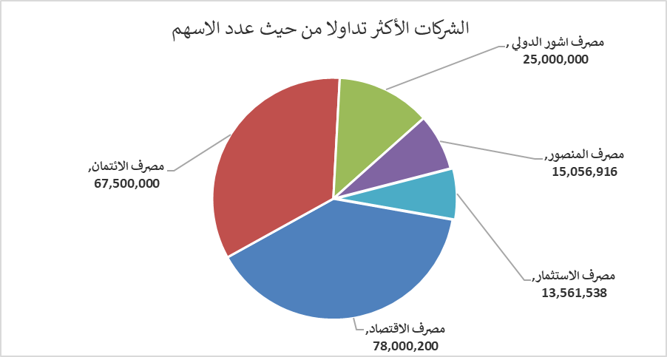
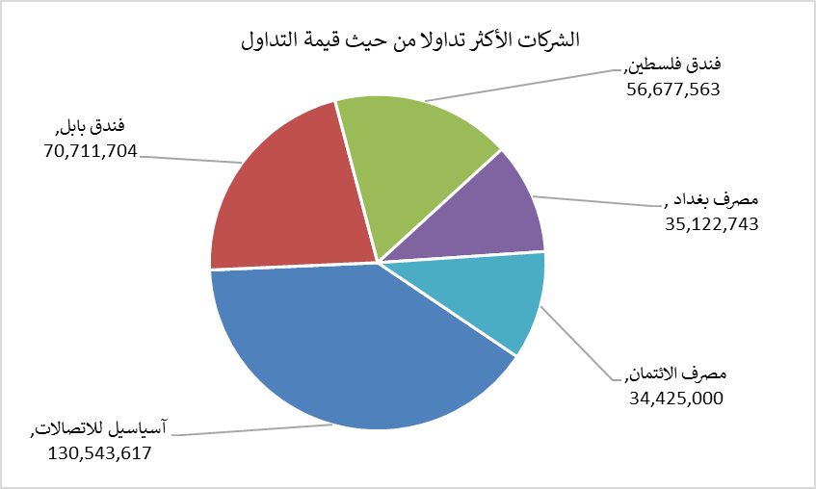
الشركات الأكثر ارتفاعاً وانخفاضاً

نسبة التغير لاسعار الاغلاق الاكثر ارتفاعاً |  |  |  | نسبة التغير لاسعار الاغلاق الاكثر انخفاضاً
اسم الشركة | اغلاق | التغير(%) | الاسهم المتداولة | اسم الشركة | اغلاق | التغير (%) | الاسهم المتداولة
الحمراء للتامين | 6.000 | 21.21 | 2,855,764 | التمور العراقية | 2.150 | -8.12 | 2,021,893
فندق فلسطين | 21.850 | 5.30 | 2,651,688 | مصرف الدولي الاسلامي | 0.170 | -5.56 | 1,750,000
فندق بابل | 108.000 | 4.84 | 654,738 | فنادق المنصور | 61.000 | -3.17 | 248,753
انتاج الالبسة الجاهزة | 2.400 | 4.35 | 5,277,371 | الهلال الصناعية | 1.360 | -2.86 | 1,277,519
الامين العقارية | 1.680 | 2.44 | 1,231,509 | الصناعات الالكترونية | 1.370 | -2.14 | 166,680

الشركات الاكثر نشاطا حسب الاسهم المتداولة (حجم التداول) |  |  |  | الشركات الاكثر نشاطا حسب القيمة المتداولة
اسم الشركة | اغلاق | التغير(%) | الاسهم المتداولة | اسم الشركة | اغلاق | التغير (%) | القيمة المتداولة
مصرف الاقتصاد | 0.260 | 0.00 | 78,000,200 | آسياسيل للاتصالات | 15.700 | -0.32 | 130,543,617
مصرف الائتمان | 0.510 | 0.00 | 67,500,000 | فندق بابل | 108.000 | 4.84 | 70,711,704
مصرف اشور الدولي | 0.320 | 0.00 | 25,000,000 | فندق فلسطين | 21.850 | 5.30 | 56,677,563
مصرف المنصور | 2.140 | -0.47 | 15,056,916 | مصرف بغداد | 3.090 | 0.32 | 35,122,743
مصرف الاستثمار | 0.390 | 0.00 | 13,561,538 | مصرف الائتمان | 0.510 | 0.00 | 34,425,000

